Layout
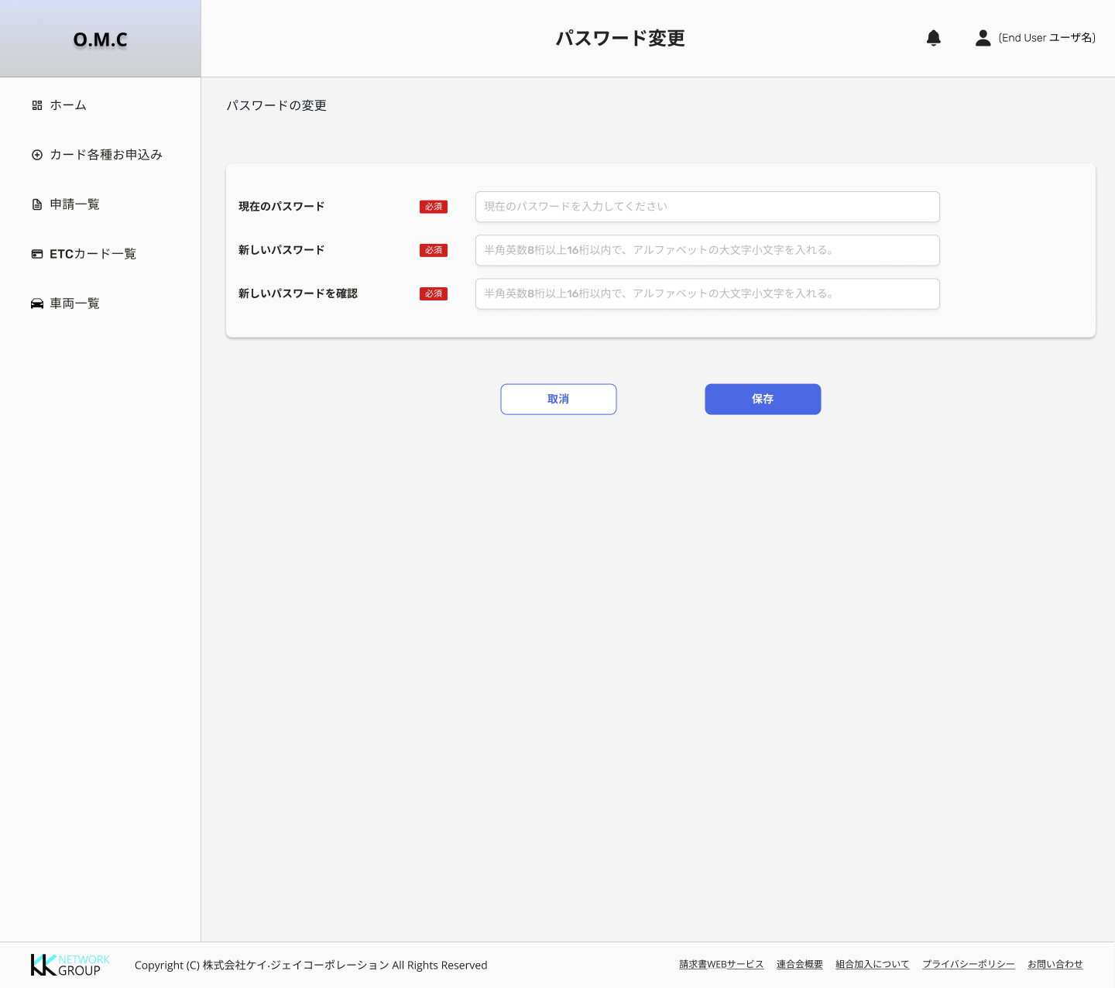


ETC管理システム
資料名 |  | 画面名 | 画面ID | シート名 | 作成者 | 作成日 | 更新者 | 更新日 | 版数
画面基本設計書 |  | #REF! | #REF! | Layout | #REF! | #REF! | #REF! | #REF! | #REF!

 | 1. Change password first login
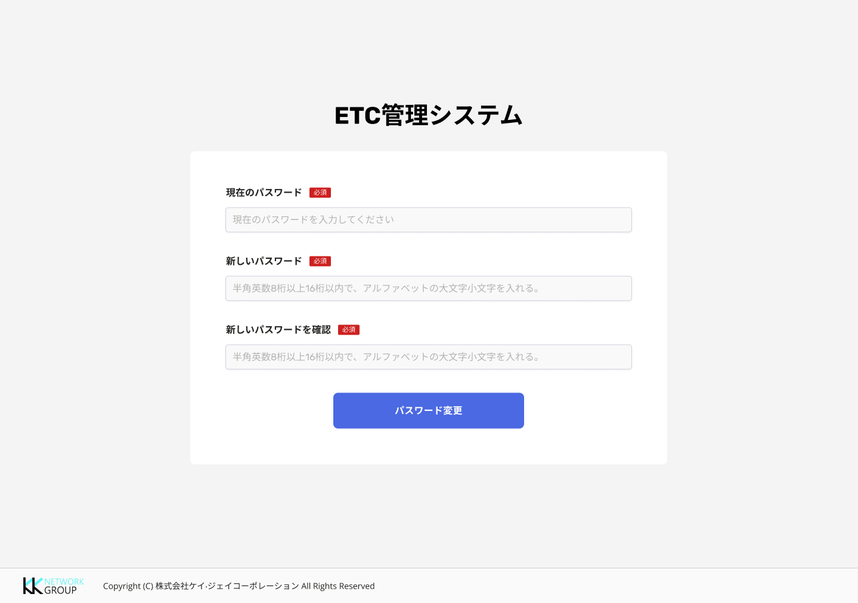
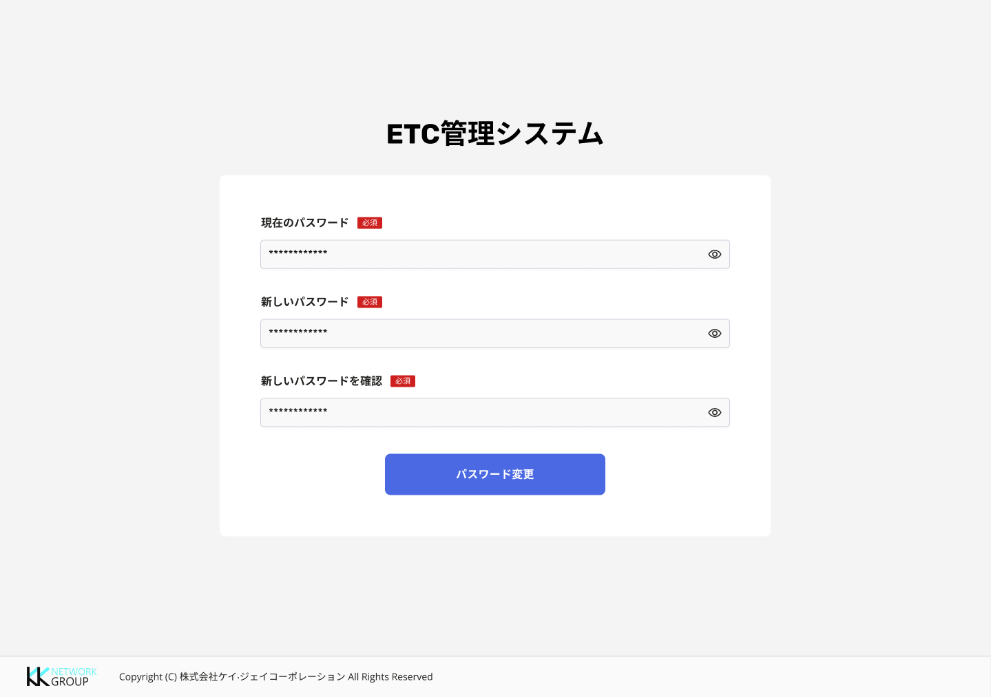

 | 2. Change password

